피어나는 연무
스며드는 연무

기획 의도 |  |  |  | 부족한 단일 대상 케어 능력을 보완하는 스킬입니다
스킬 설명 |  |  |  | 한 행 위의 모든 적을 1회 타격한 후 현재 체력 비율이 가장 낮은 아군의 체력을 회복시킵니다.
데이터
스킬 id |  |  |  |  | 스킬 이름 |  |  |  | 스며드는 연무 | 재사용 대기 시간 | 2턴 | 속성 | 물
분류 |  |  |  | 액티브

스킬 연출 (30 fps 기준)
총 45 frame
frame |  |  | 0 |  |  |  |  | 30 |  | 45
모션
이펙트
타격
버프/디버프

 | 1 | 곰방대에서 연무가 뿜어져 나와 아군을 향해 빨려 들어 갑니다. |  |  |  |  | 2 | 아군의 몸 주변에 연무가 일렁인 후 사라집니다.
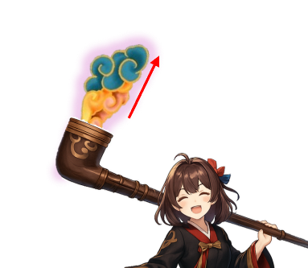

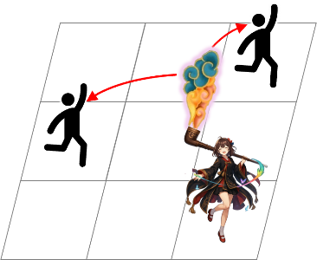
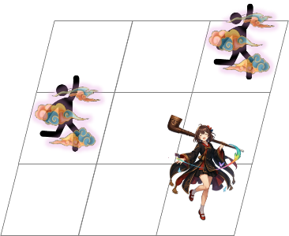

<인게임 시점>
<인게임 시점>

스킬 효과
효과 1 |  |  | 일반 피해 |  |  | 효과 2 |  | 회복
한 행의 모든 적 |  |  |  |  |  | 현재 체력 비율이 가장 낮은 아군
{dmg_1}의 피해로 1회 타격 |  |  |  |  |  | 대상 최대 체력의 10% 회복

